テーブル仕様書（生徒様入力用）
テーブル仕様書
 | こちらは受講生の皆さんが入力するシートになります。 こちらの仕様書は評価対象になりますので、提出時にアプリケーションと仕様が一致するか必ず確認してください。 また本案件の場合、テーブル数は10個以内で作成してください。
 | \
 | No. | テーブル名 | カラム名 | 型 | PRIMARY KEY | UNIQUE KEY | NOT NULL | FOREIGN KEY | ER図
 | XX | 例）testsテーブル |  |  |  |  |  |  | 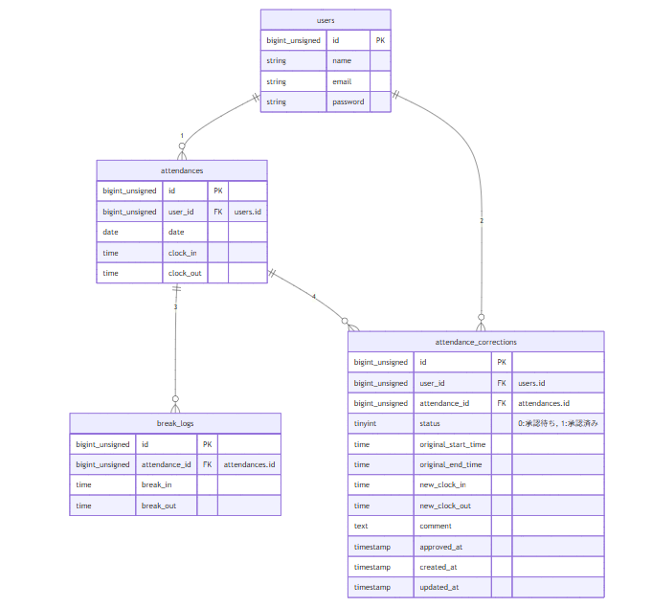
 |  |  | id | unsigned bigint | ○ |  | ○
 |  |  | user_id | unsigned bigint |  |  | ○ | users(id)
 |  |  | score | integer |  |  | ○
 |  |  | created_at | timestamp
 |  |  | updated_at | timestamp
 | 1 | usersテーブル
 |  |  | id | bigint unsigned | 〇 |  | 〇
 |  |  | name | varchar(255) |  |  | ○
 |  |  | email | varchar(255) |  | ○ | ○
 |  |  | email_verified_at | timestamp
 |  |  | password | varchar(255) |  |  | ○
 |  |  | remember_token | varchar(100)
 |  |  | created_at | timestamp
 |  |  | updated_at | timestamp

 | 2 | adminsテーブル
 |  |  | id | bigint unsigned | 〇 |  | 〇
 |  |  | name | varchar(255) |  |  | 〇
 |  |  | email | varchar(255) |  | 〇 | 〇
 |  |  | password | varchar(255) |  |  | 〇
 |  |  | remember_token | varchar(100)
 |  |  | created_at | timestamp
 |  |  | updated_at | timestamp

 | 3 | attendancesテーブル
 |  |  | id | bigint unsigned | 〇 |  | 〇
 |  |  | user_id | bigint unsigned |  |  | 〇 | users,id
 |  |  | date | date |  |  | 〇
 |  |  | clock_in | time |  |  | 〇
 |  |  | clock_out | time
 |  |  | created_at | timestamp
 |  |  | updated_at | timestamp

 | 4 | break_logsテーブル
 |  |  | id | bigint unsigned | 〇 |  | 〇
 |  |  | attendance_id | bigint unsigned |  |  | 〇 | attendances.id
 |  |  | break_in | time |  |  | 〇
 |  |  | break_out | time
 |  |  | created_at | timestamp
 |  |  | updated_at | timestamp

 | 5 | attendance_correctionsテーブル
 |  |  | id | bigint unsigned | 〇 |  | 〇
 |  |  | user_id | bigint unsigned |  |  | 〇 | users.id
 |  |  | attendance_id | bigint unsigned |  |  | 〇 | attendances.id
 |  |  | status | tinyint |  |  | 〇
 |  |  | ororiginal_date | date |  |  | 〇
 |  |  | new_clock_in | time |  |  | 〇
 |  |  | new_clock_out | time |  |  | 〇
 |  |  | new_break_in | time |  |  | 〇
 |  |  | new_break_out | time |  |  | 〇
 |  |  | comment | text |  |  | 〇
 |  |  | approved_at | timestamp
 |  |  | created_at | timestamp
 |  |  | updated_at | timestamp
 | 6 | 〇〇テーブル

 | 7 | 〇〇テーブル

 | 8 | 〇〇テーブル

 | 9 | 〇〇テーブル

 | 10 | 〇〇テーブル

デザインUI
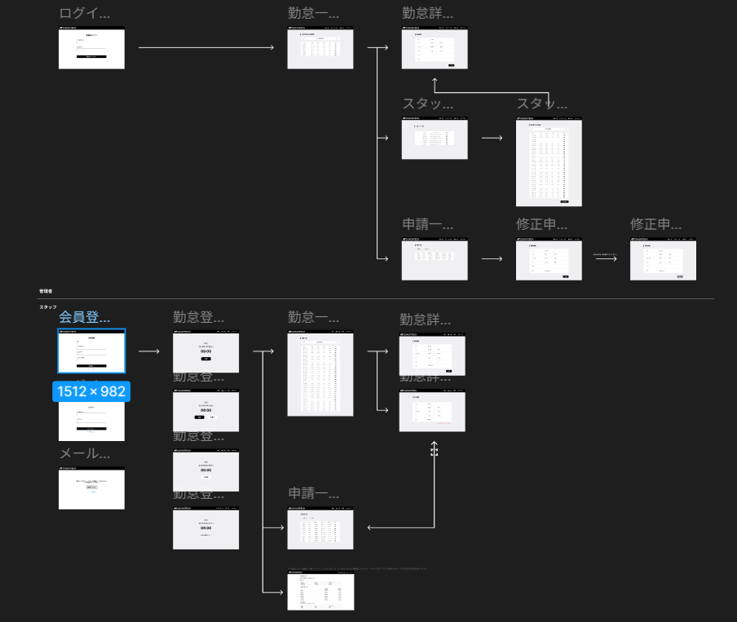
 | 会員登録画面(一般ユーザ) |  | 勤怠登録画面_出勤前(一般ユーザー) |  |  | 勤怠一覧画面(一般ユーザー)

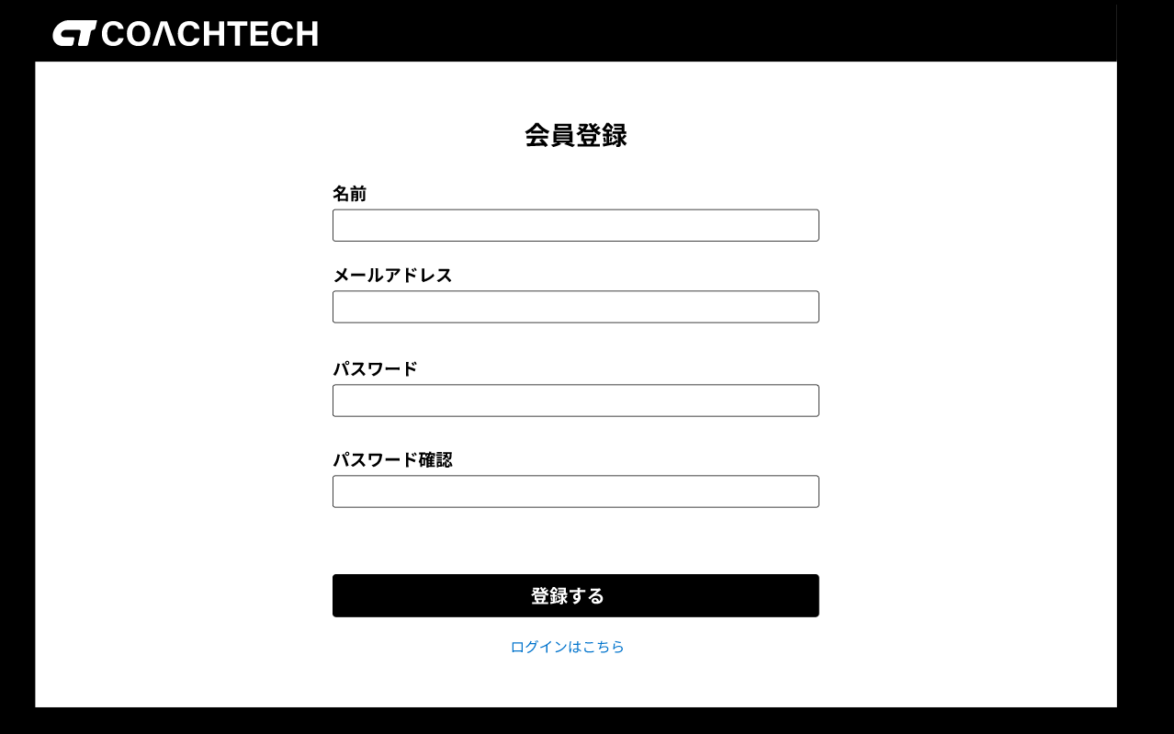
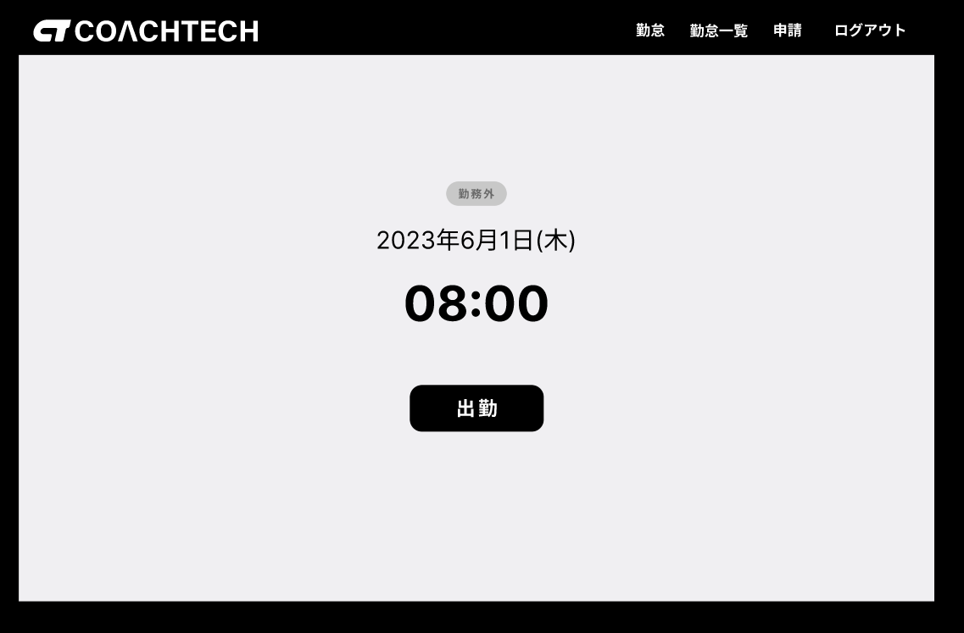
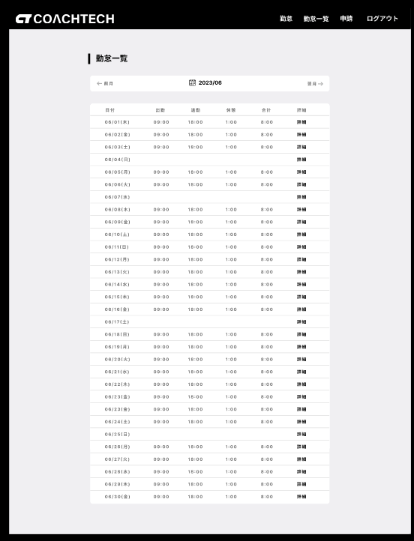

 |  |  |  |  |  |  |  | 勤怠詳細画面(一般ユーザー)

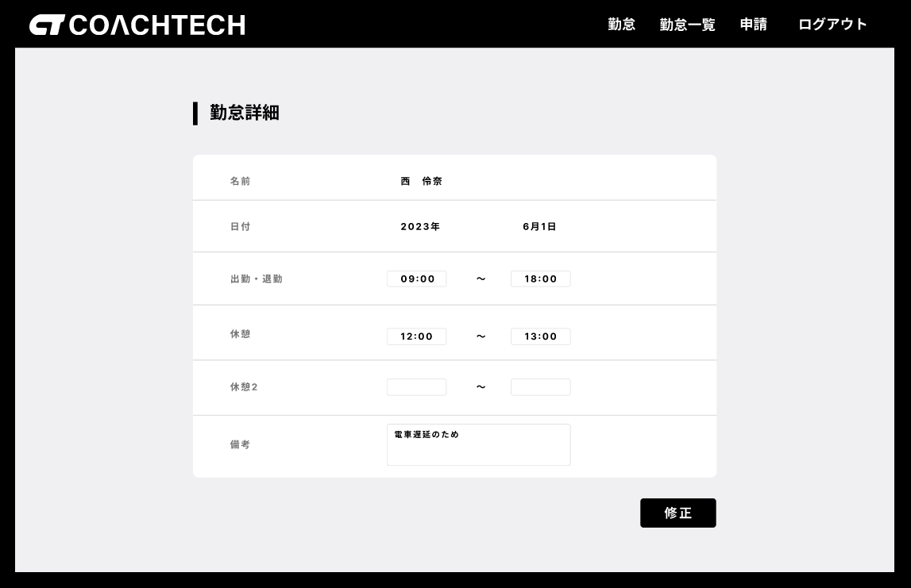

 | ログイン画面(一般ユーザー)

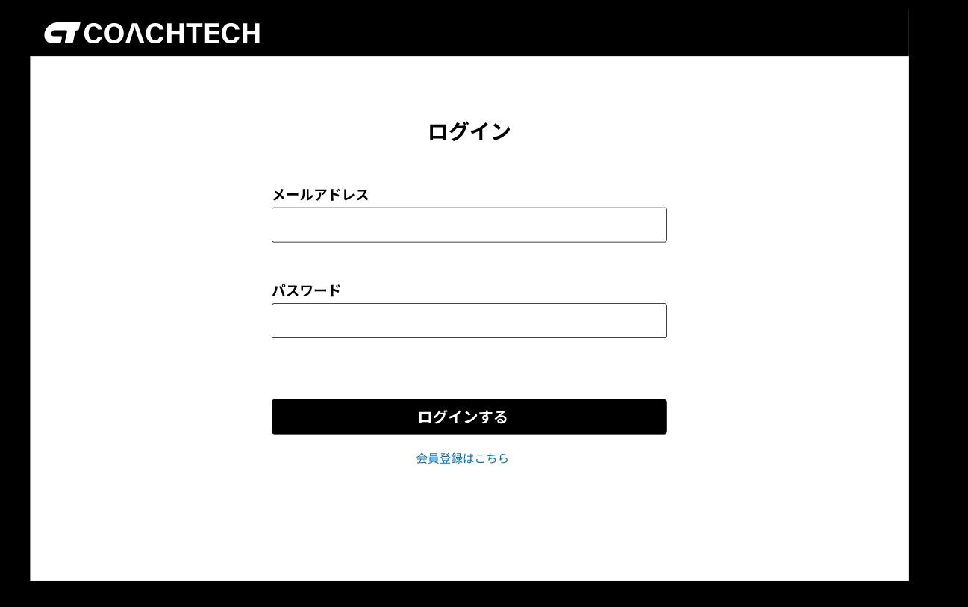
 |  |  | 勤怠登録画面_出勤後(一般ユーザー)

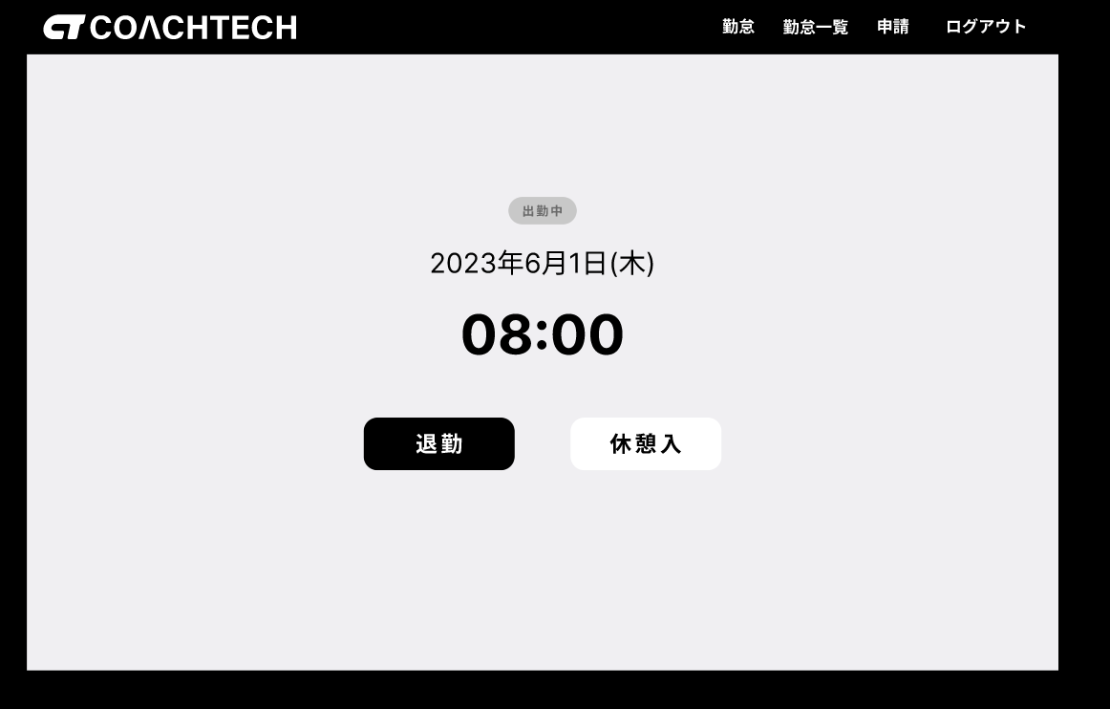

 |  |  |  |  |  |  |  | 勤怠詳細画面_承認待ち勤怠のケース(一般ユーザー)

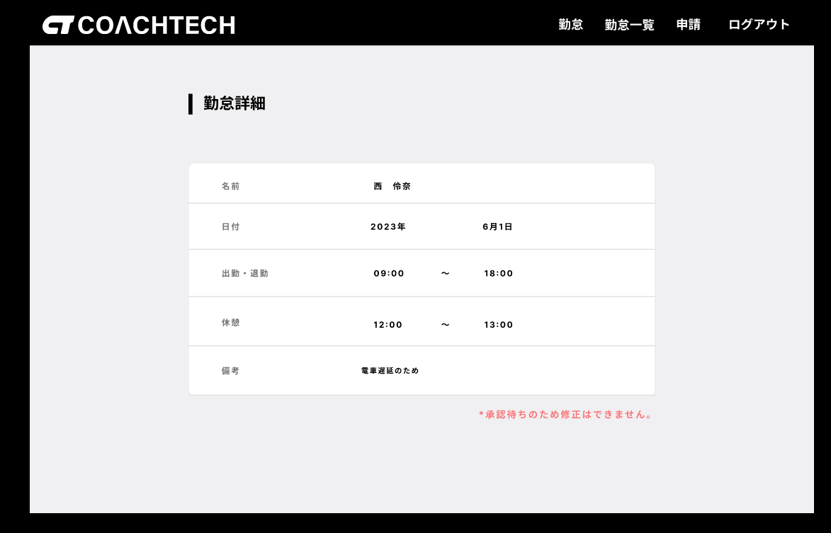

 |  |  |  |  | 申請一覧画面(一般ユーザー)

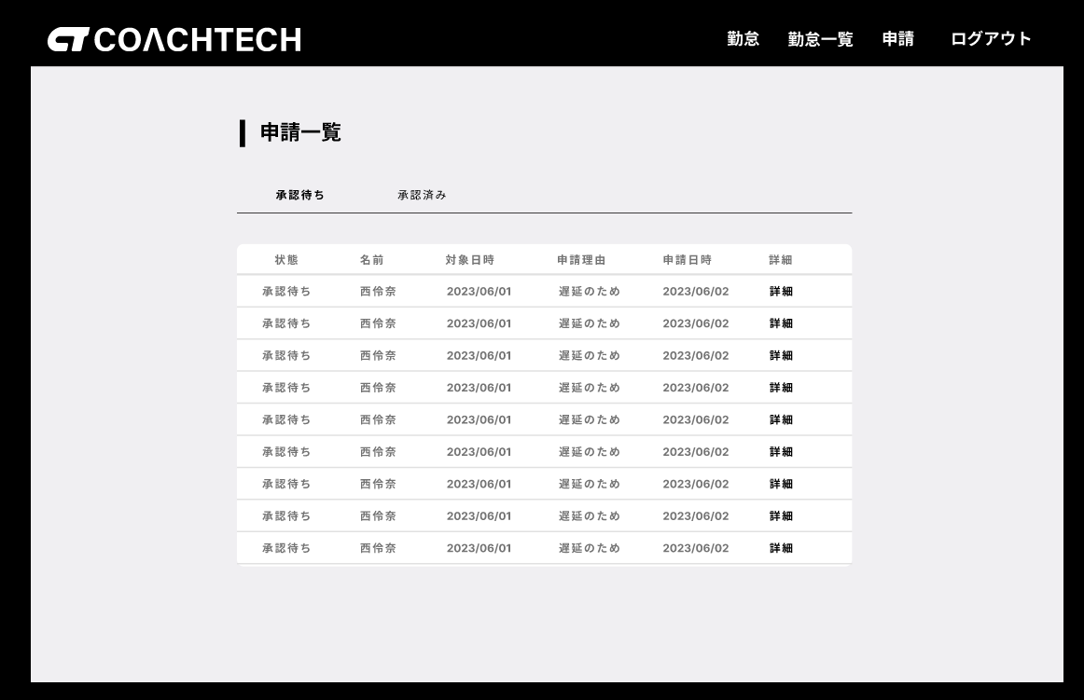
 | メール認証誘導画面

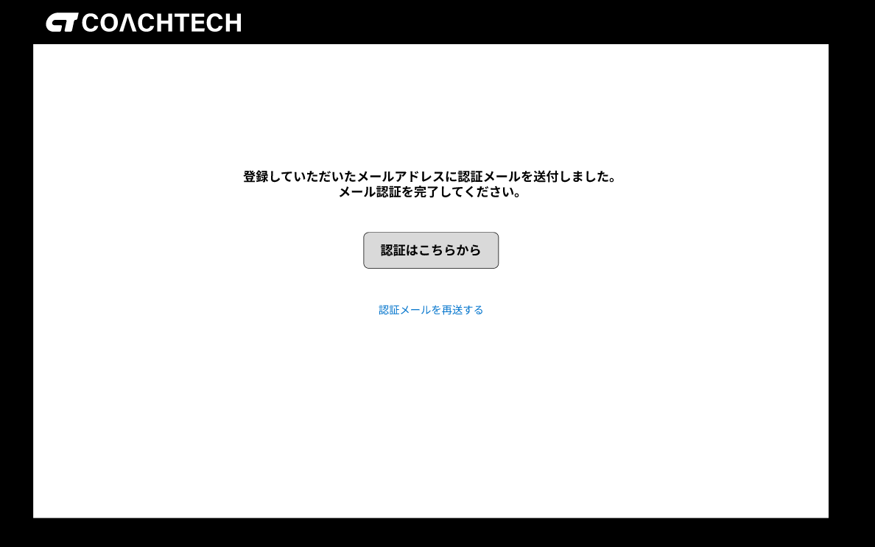

 |  |  | 勤怠登録画面_休憩中(一般ユーザー)

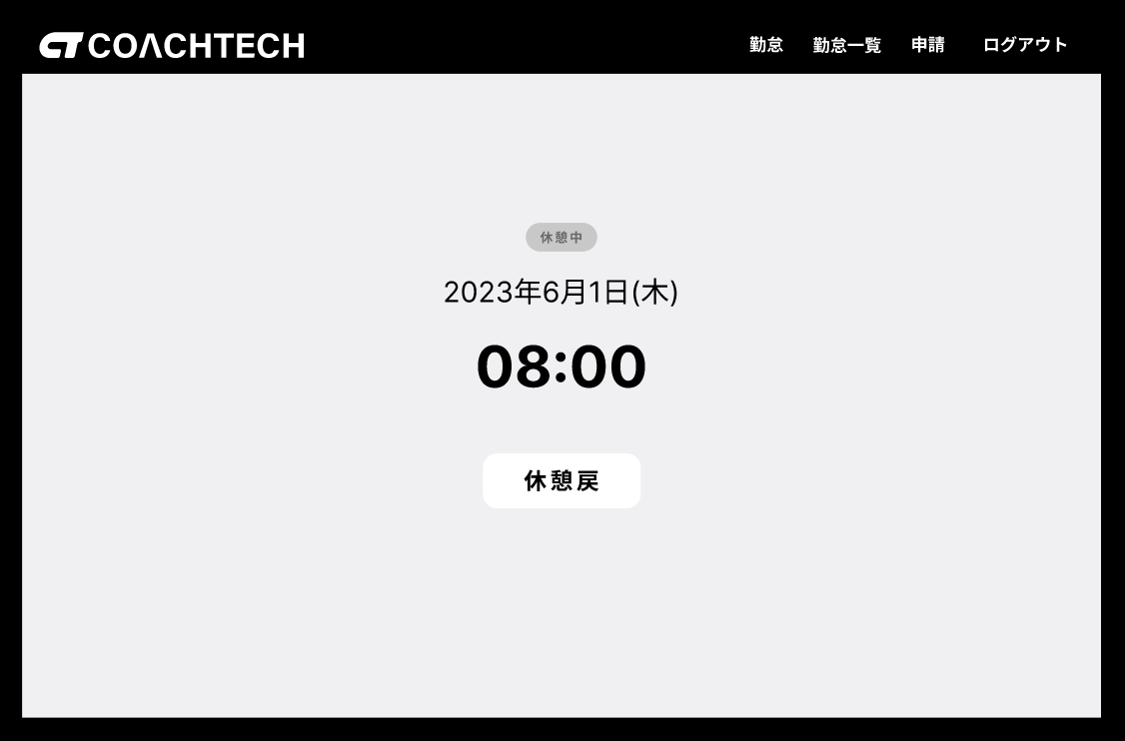

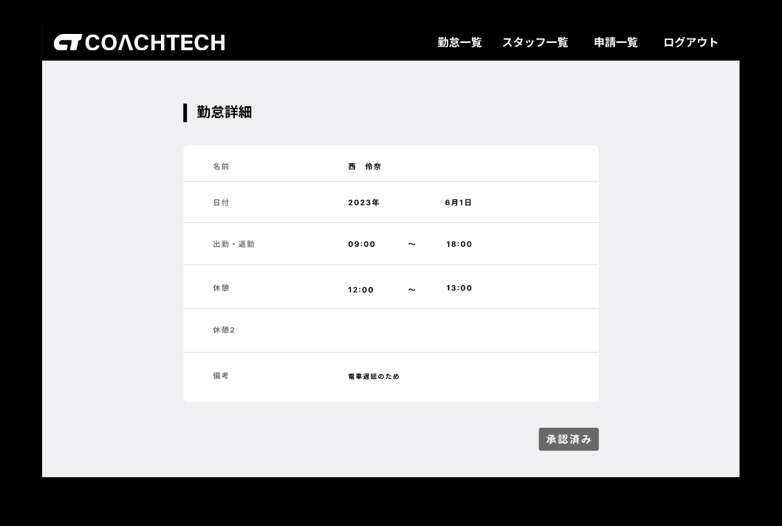

 |  |  |  |  | マイ勤怠レポート画面(一般ユーザー)

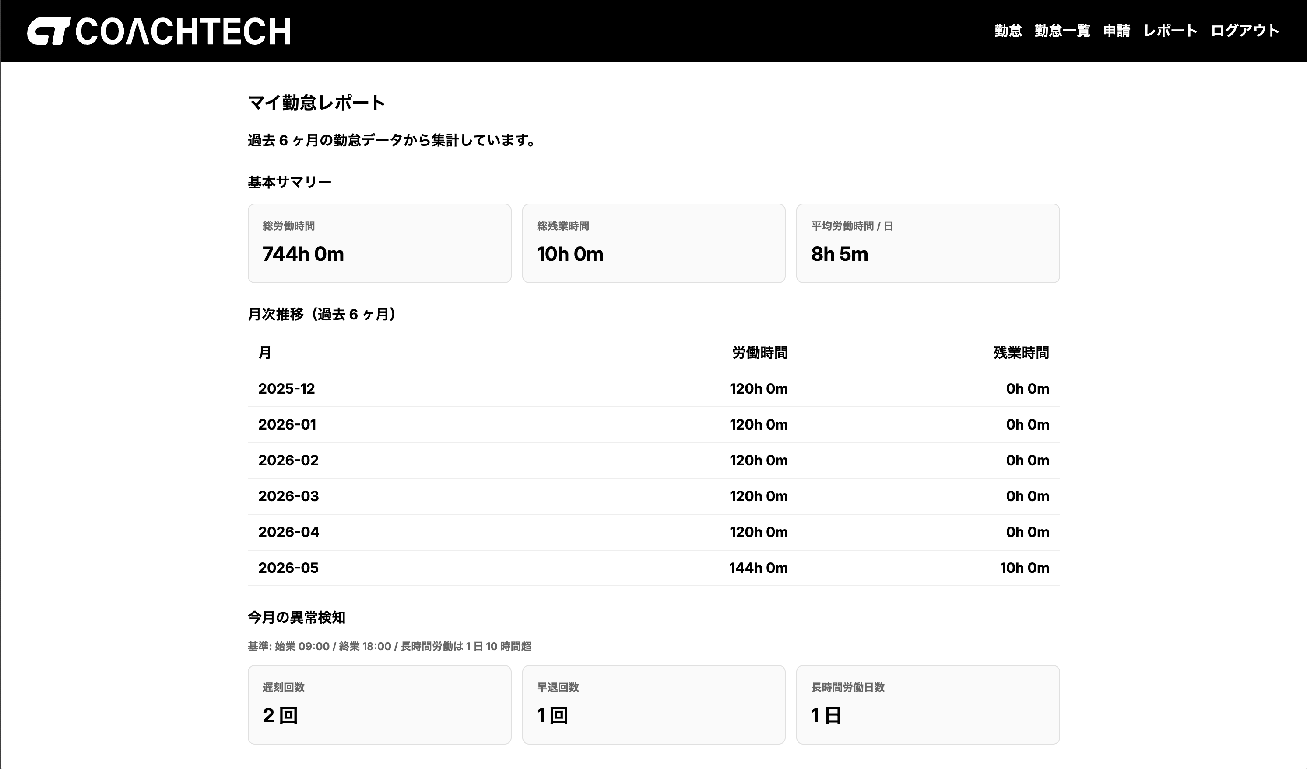

 |  |  | 勤怠登録画面_退勤後(一般ユーザー)
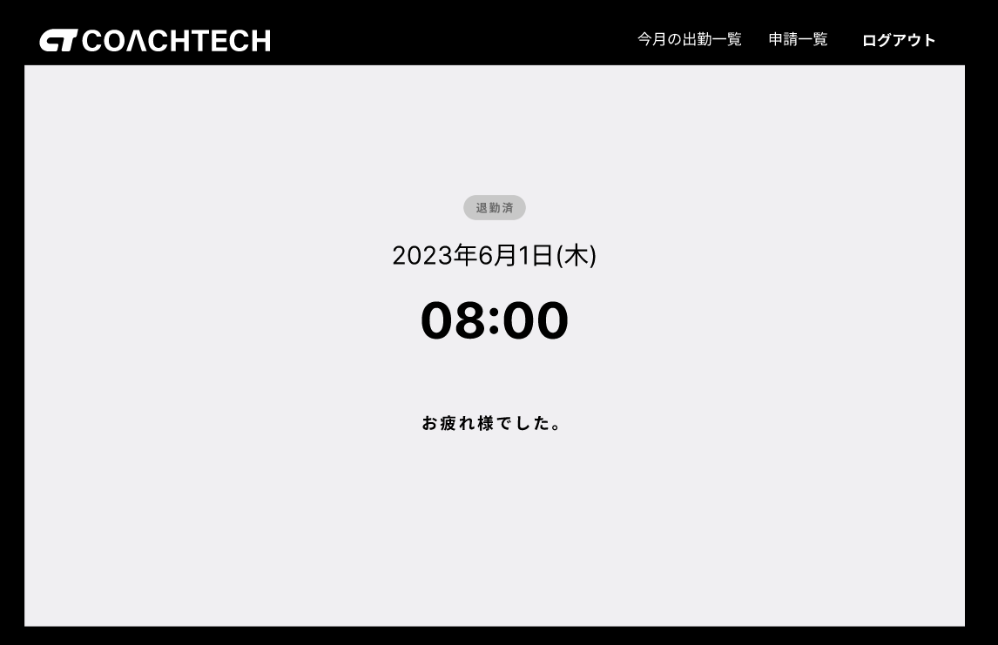

ログイン画面(管理者) |  | 勤怠一覧画(管理者)
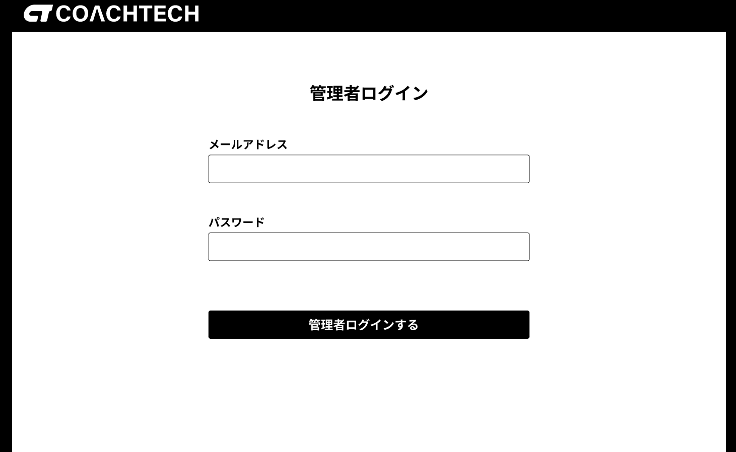
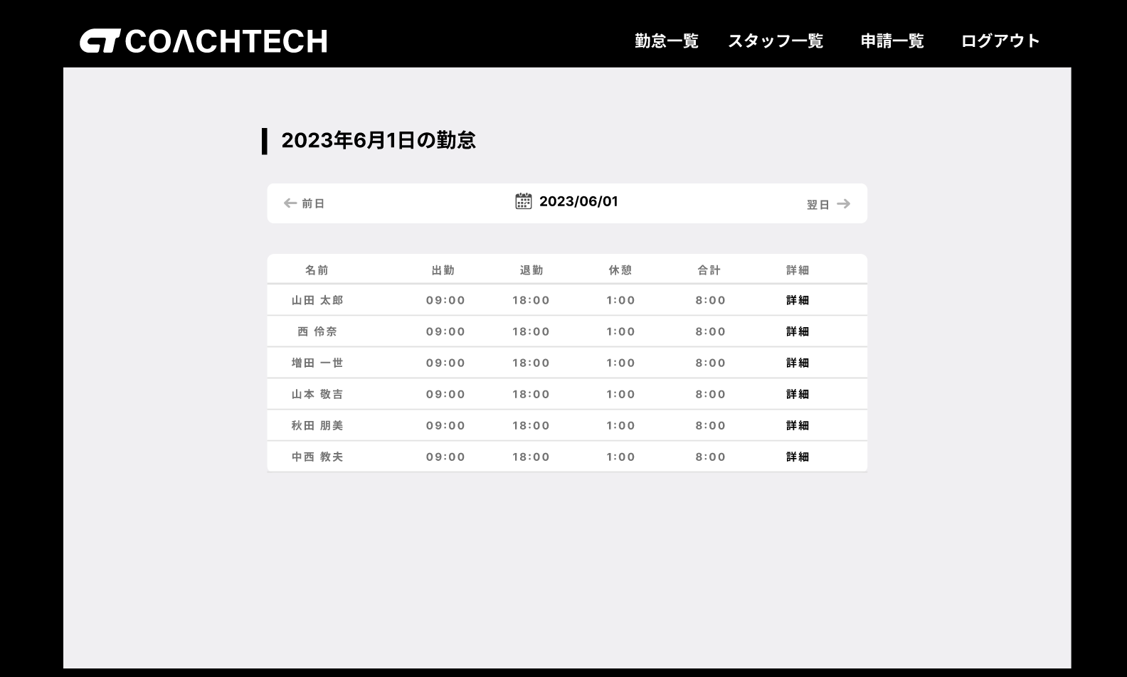

 |  |  |  | 勤怠詳細画面(管理者)
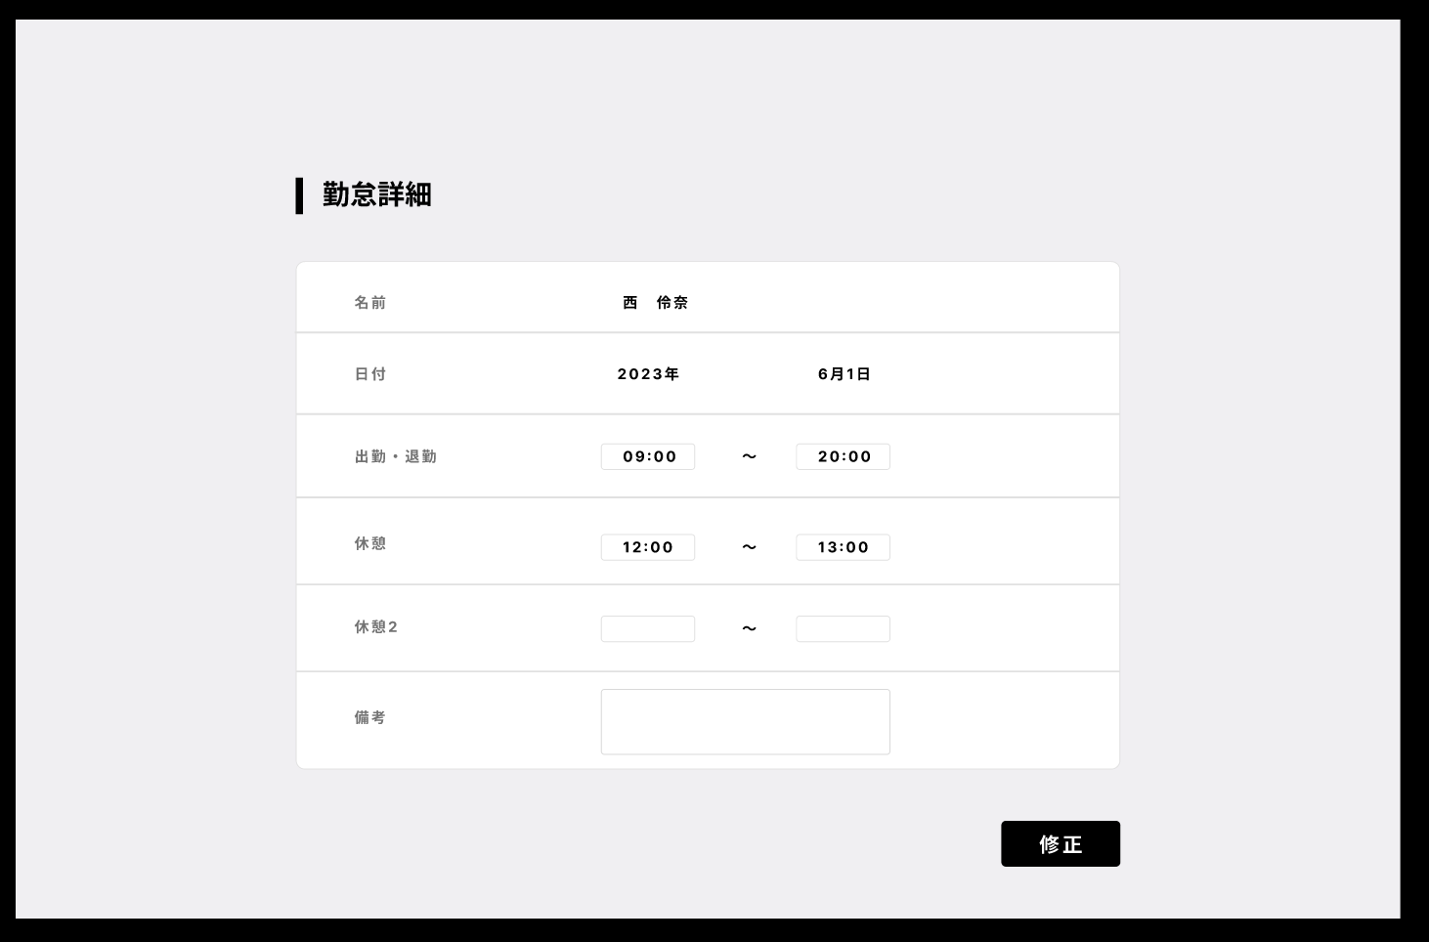

 |  |  |  |  |  |  | スタッフ別勤怠一覧画面(管理者)

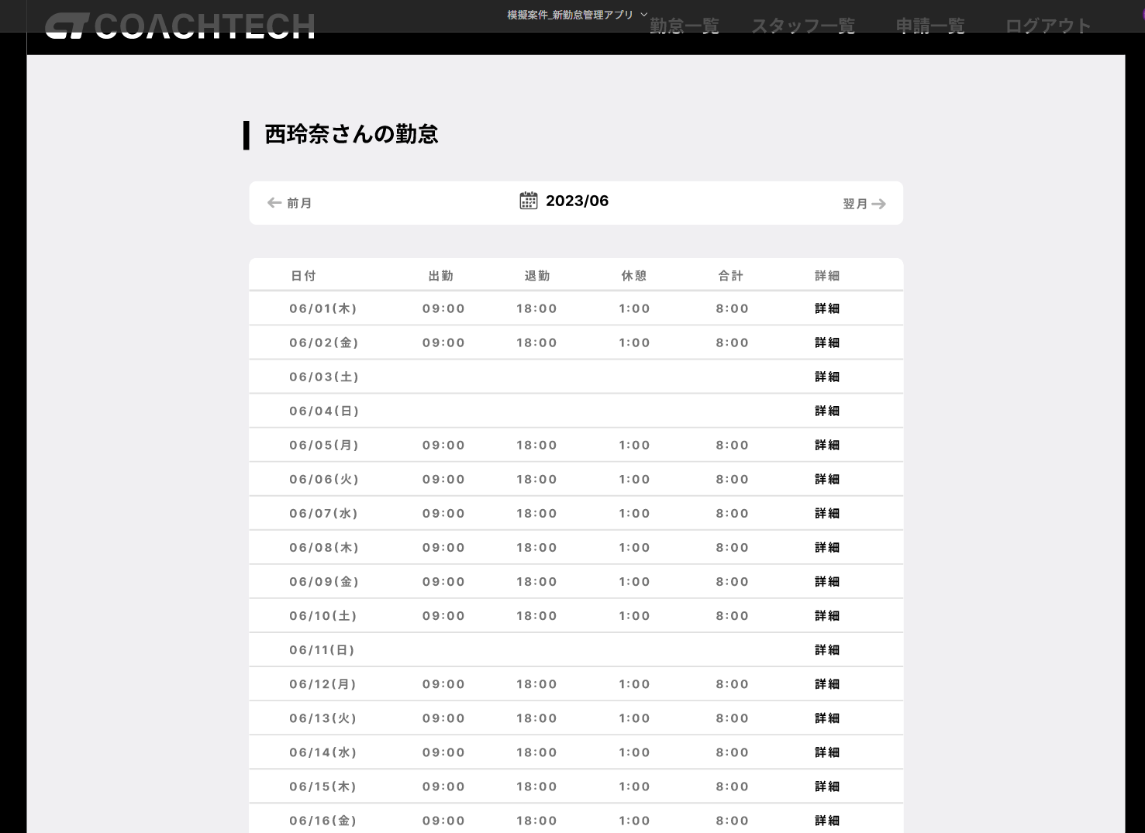

 |  |  |  | スタッフ一覧画面(管理者)

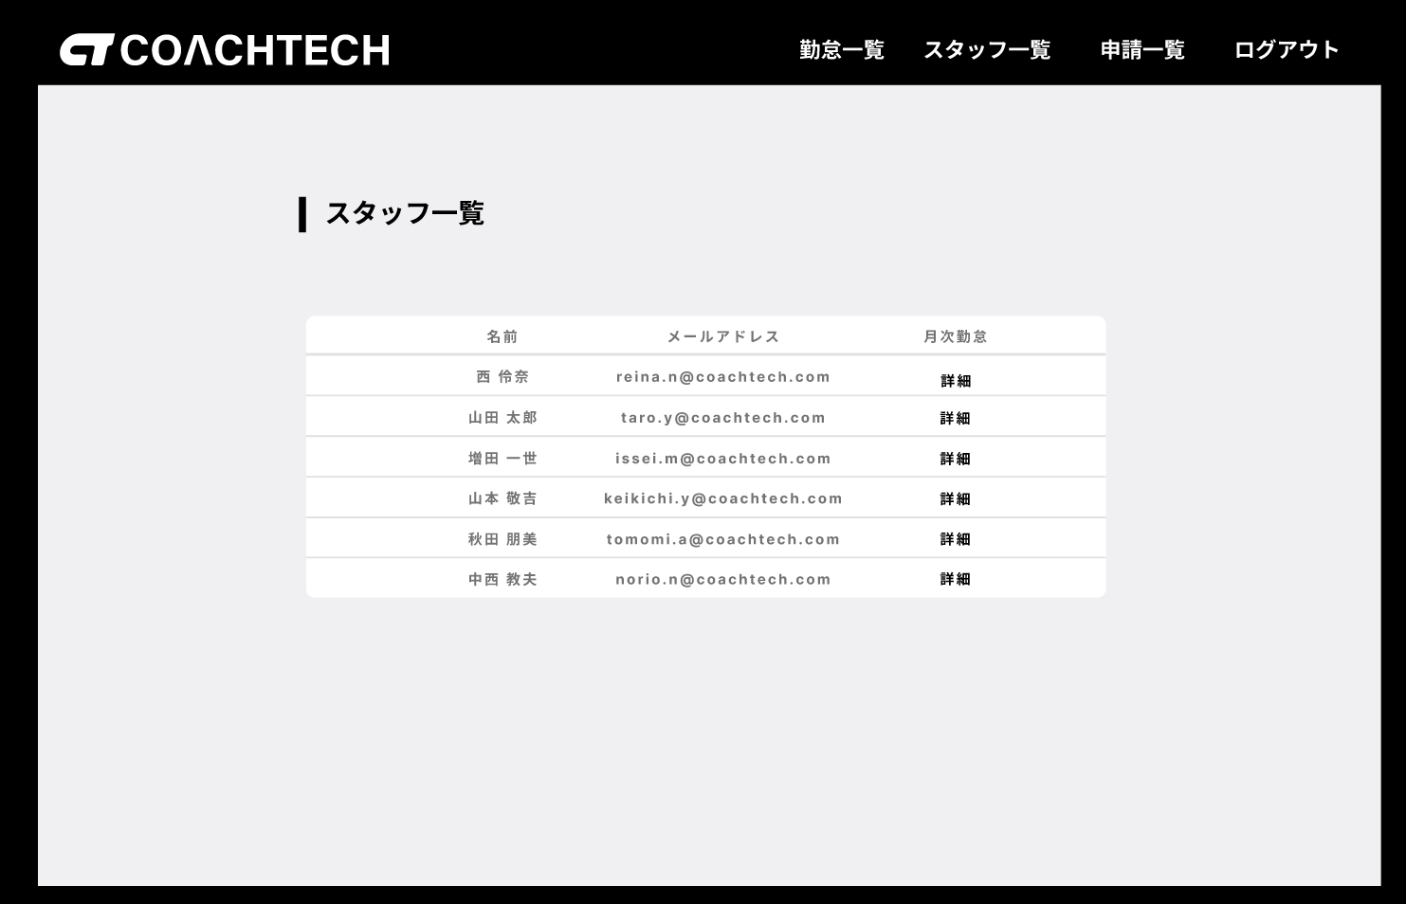

 |  |  |  | 申請一覧画面(管理者) |  |  | 修正申請承認画面(管理者) |  | 修正申請詳細画面(管理者)
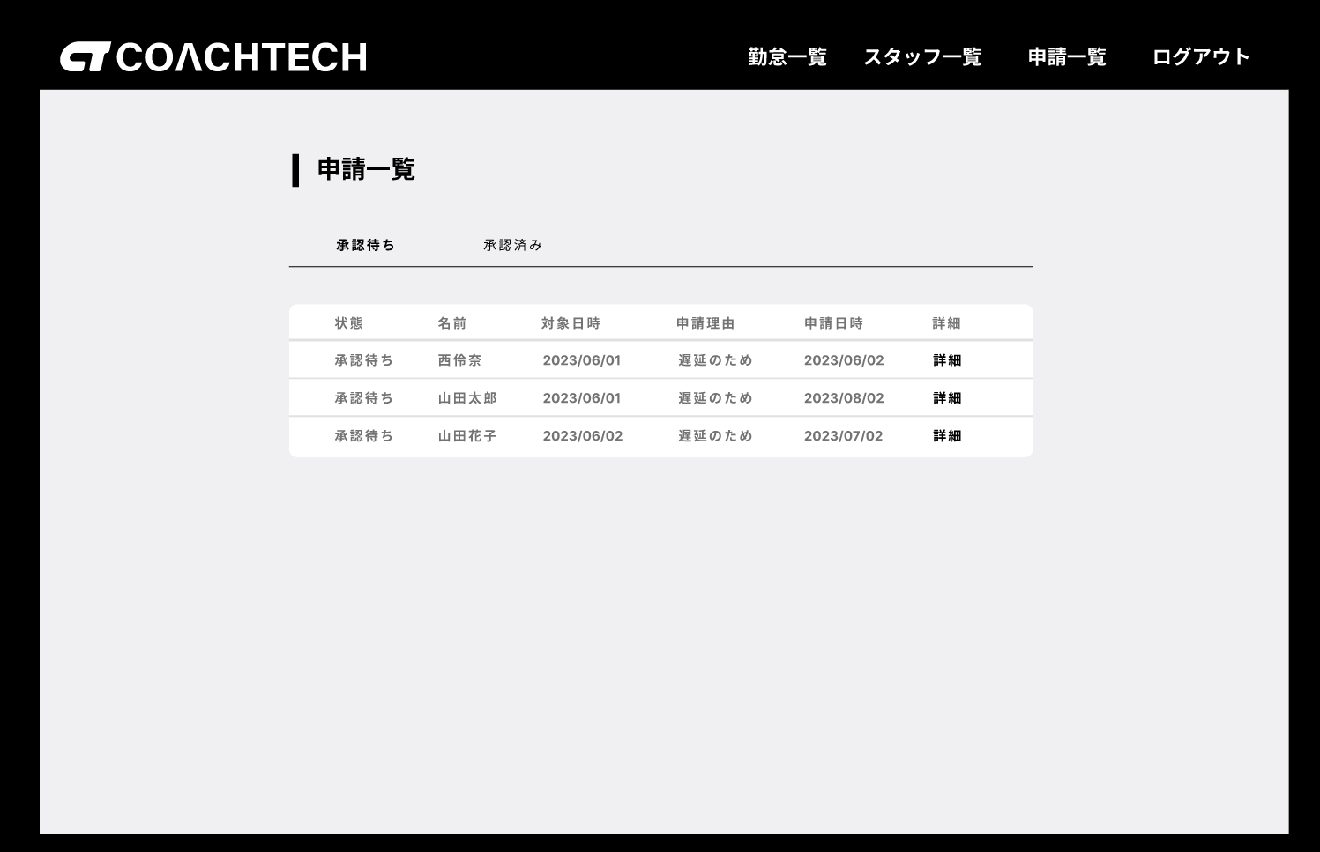
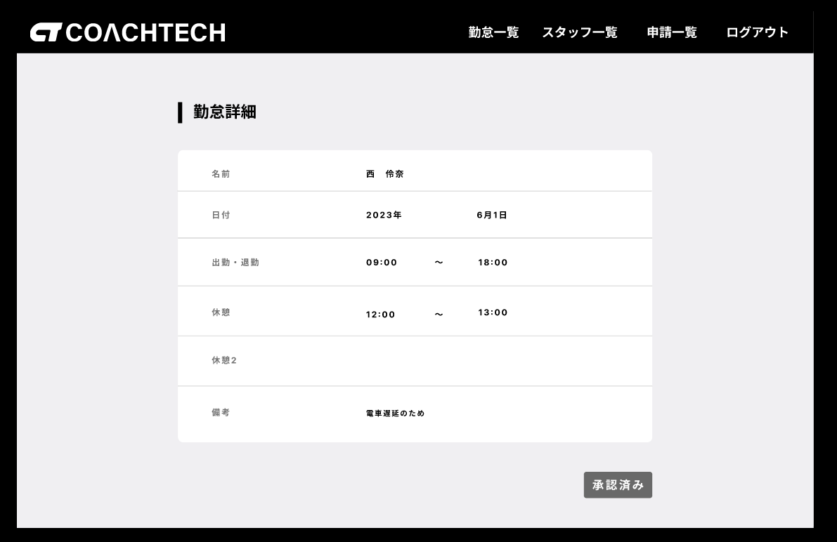
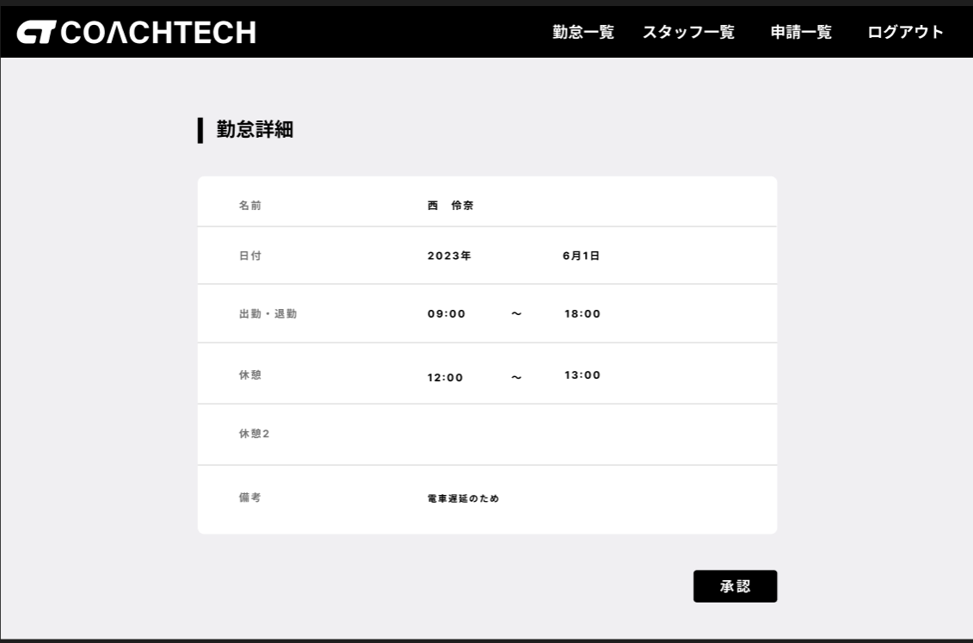

画面表示変更
(画面遷移ではありません)

開発プロセス
開発プロセス
 | こちらは環境構築、コード品質、テスト要件の詳細資料です。 採点において重要な要件やアプリケーション全体を跨ぐ要件が記載していますので、十分に確認してください。 また赤字は応用要件になります。基本要件実装後に着手してください。
 | 項目 | 要件 | 詳細 | 留意点 | *参照1 README必要情報 | *参照2 README例
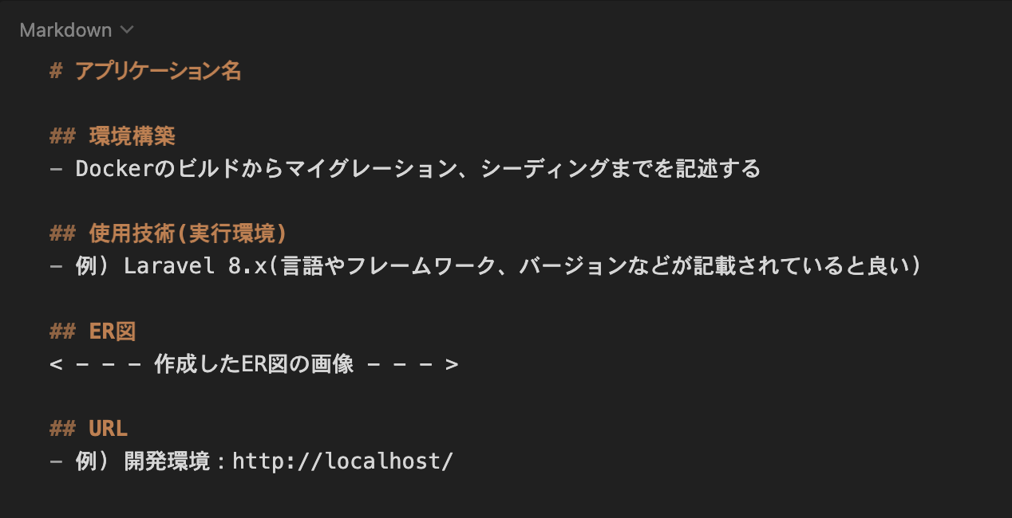
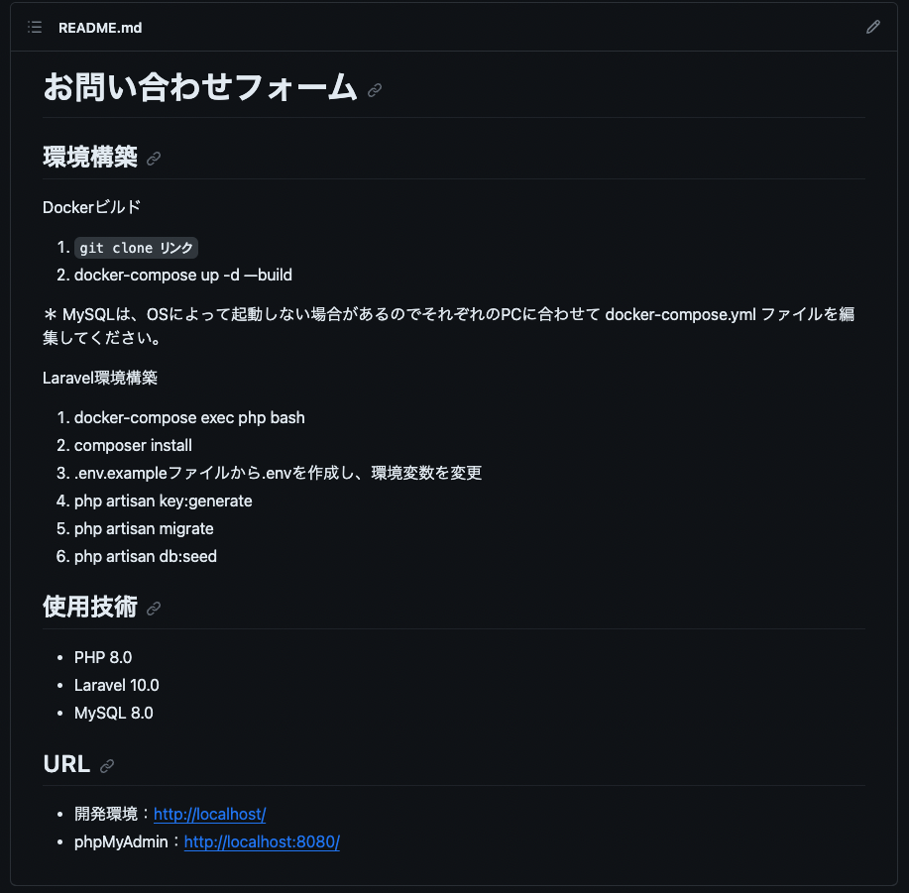
 | 環境構築 | READEME.mdを準備すること | 記載する情報については右記の参照1及び参照2を確認すること また必ず管理者ユーザー及び一般ユーザーのログイン情報を記載すること | READMEにログイン情報の記載がない場合は大きく減点される場合があるので，十分に気をつけること
 |  | 環境構築が可能であること | READEME.md に記載されている環境構築方法で環境構築できるか（マイグレーションまでが対象） | 採点者が環境構築できない場合は大きく減点される可能性があるので、十分に気をつけること
 |  | ER図が正常か | テーブルの表記やカーディナリティが適正に行われているか
 |  | マイグレーションが適正に行われているか | マイグレーションが実行でき、マイグレーションファイルとテーブル仕様書が一致しているか
 |  | ダミーデータが作成可能か | 【ユーザー情報】 管理者ユーザーと一般ユーザーのどちらも作成すること ・ユーザー1（一般）: user1@example.com / password / メール認証済み ・ユーザー2（一般）: user2@example.com / password / メール認証済み ・ユーザー3（管理者）: user3@example.com / password / メール認証済み（admin_status = true） 【勤怠記録情報】 出勤・退勤・休憩時間に関するダミーデータを作成する ・全ユーザーに対して、勤怠（attendance_records）と休憩（breaks）のダミーデータを作成する 件数・日付分布は実運用に近い内容にすること ★【user1 の意図的データ】 ・過去 5 ヶ月: 各月平日 15 日 = 75 日 の通常勤務（9:00-18:00） ・当月 17 日 のパターン: 通常 10 / 残業（9:00-20:00）3 / 遅刻（9:30-18:00）2 / 早退（9:00-17:00）1 / 長時間労働（8:00-21:00）1 ・user1 の全レコードに 固定休憩 12:00-13:00（1 時間） を付与 ★【user1 で /attendance/report を開いた時の予測値】 ・過去 6 ヶ月 総労働時間: 744 時間 ・過去 6 ヶ月 総残業時間: 10 時間（残業判定: 1 日 8 時間超過分） ・過去 6 ヶ月 平均労働時間 / 日: 8 時間 5 分 ・当月 遅刻回数: 2 回（始業 09:00 超過） ・当月 早退回数: 1 回（終業 18:00 より前の退勤） ・当月 長時間労働回数: 1 日（1 日 10 時間超） | ダミーデータの作成ができない場合は大きく減点される場合があるので，十分に気をつけること
 |  | 指定の技術スタック以外のパッケージを追加しないこと（laravel-lang/* 等） | 本課題は指定の技術スタックのみで実装できます。composer require 等での追加パッケージ導入は行わず、指定の構成のまま提出してください。（日本語化を行う場合も、外部の翻訳パッケージは使わず lang/ へのメッセージファイル手動配置で対応します。） | 過去に一部の外部 Composer パッケージがサプライチェーン攻撃で改ざん・乗っ取られ、composer install 時に悪意あるコードが実行される事例が報告されています。安全のため、指定スタック外のパッケージは追加しないでください。
 | コード品質 | インデント及び改行が整理できているか | 不要な改行や不適切なインデントが存在しないこと | プロジェクト概要に記載されたコーディング規約を参照すること
 |  | 変数の命名が適正か | 意味のない命名をしない、ローマ字などの英単語ではないもので命名をしないなど | プロジェクト概要に記載されたコーディング規約を参照すること
 |  | 存在するコメントアウトが適正か | 必要のないコメントアウトが残っていないか、コメントアウトが過剰になっていないかなど | プロジェクト概要に記載されたコーディング規約を参照すること
 |  | 各ファイル名の記法が適正か | 各ファイル名の記法が以下のルールを守っているか モデル名：アッパーキャメル コントローラー名：アッパーキャメル フォームリクエスト名：アッパーキャメル マイグレーションファイル名：スネークケース シーディングファイル名：アッパーキャメル | プロジェクト概要に記載されたコーディング規約を参照すること
 |  | 機能要件の使用技術を遵守しているか | 認証やバリデーションなど、指定した技術以外で実装されていないか
 |  | クラスやファイルの読み込みは必要十分か | 使用していないクラスやファイルをuseで読み込んでいないか
 |  | ★ 全メソッドに引数と戻り値の型宣言がされているか | コントローラ、モデル、FormRequest、Policy のすべてのメソッドに引数と戻り値の型を明示的に宣言する。 モデルのリレーションメソッドには HasMany, BelongsTo, BelongsToMany などの具体的な戻り値型を宣言する。 例: public function index(): View | 基本機能では型宣言は不要。応用機能の開発時に全メソッドに追加する。
 |  | ★ 主要なメソッドに PHPDoc が記述されているか | 主要なメソッドに、処理内容、引数、戻り値を説明する PHPDoc コメントを記述する。
 |  | ★ Collection メソッドが効果的に使用されているか | foreach などの手続き的なループを避け、map, filter, groupBy, flatMap などの Collection メソッドを積極的に活用する。 特にマイ勤怠レポート機能でこれを徹底する。
 |  | ★ N+1 問題が防止されているか | 勤怠一覧取得等において、Eager Loading（with メソッド等）を使用して N+1 問題を防止する。 | 該当箇所: AttendanceRecordController@index、管理者画面の勤怠一覧取得、マイ勤怠レポート集計
 | ★ テスト | ★ PHPunitを用いたテストが用意されているか | 別シートの「テストケース一覧」に記載されている要件でテストが書かれているか

